RECTIFICADOR_CARBB
 | REPORTE FOTOGRÁFICO - Sistema Rectificador,Cargador y Banco de Baterias
Nombre de la Estacion: | SAN JUAN DE MALLEURAN
Nombre de Localidad: | QUINCHES
Fecha: | 21/07/2026 - 21/07/2026
Direccion: | CENTRO POBLADO SAN JUAN DE MALLEURAN
ID site: | LI5751
CRQ: | CRQ000000103023
Sticker Año mantenimiento |  |  | Letrero de Localidad beneficiaria o GPS
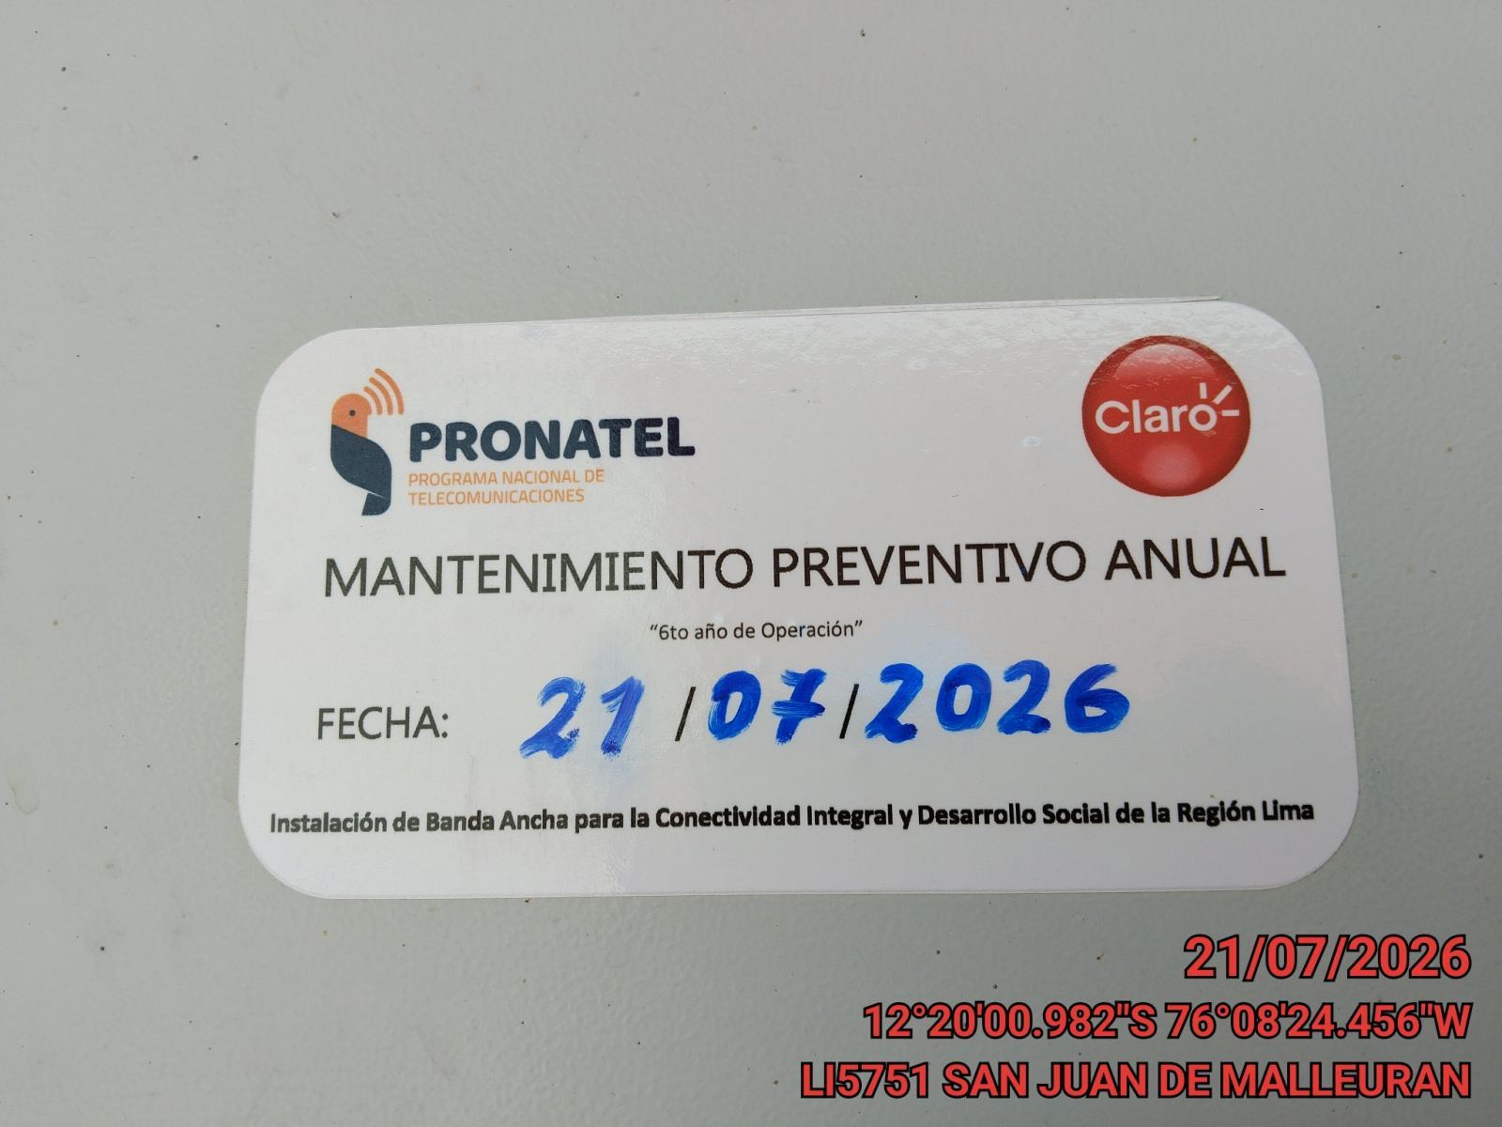 |  |  | 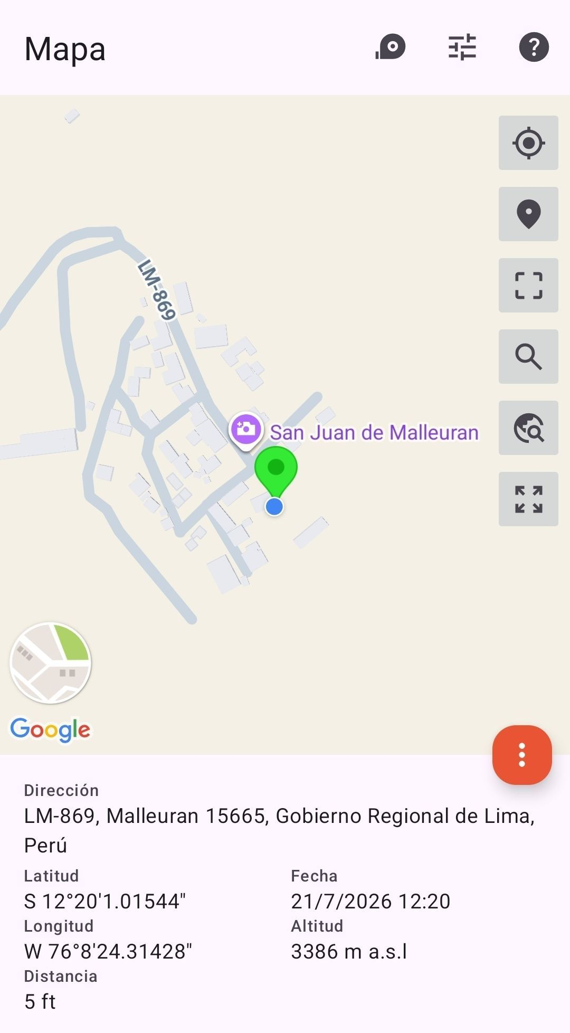

VERIFICACIÓN DE PARÁMETRO DE OPERACIÓN : VOLTAJE(V)
ANTES |  | DURANTE |  | DESPUES
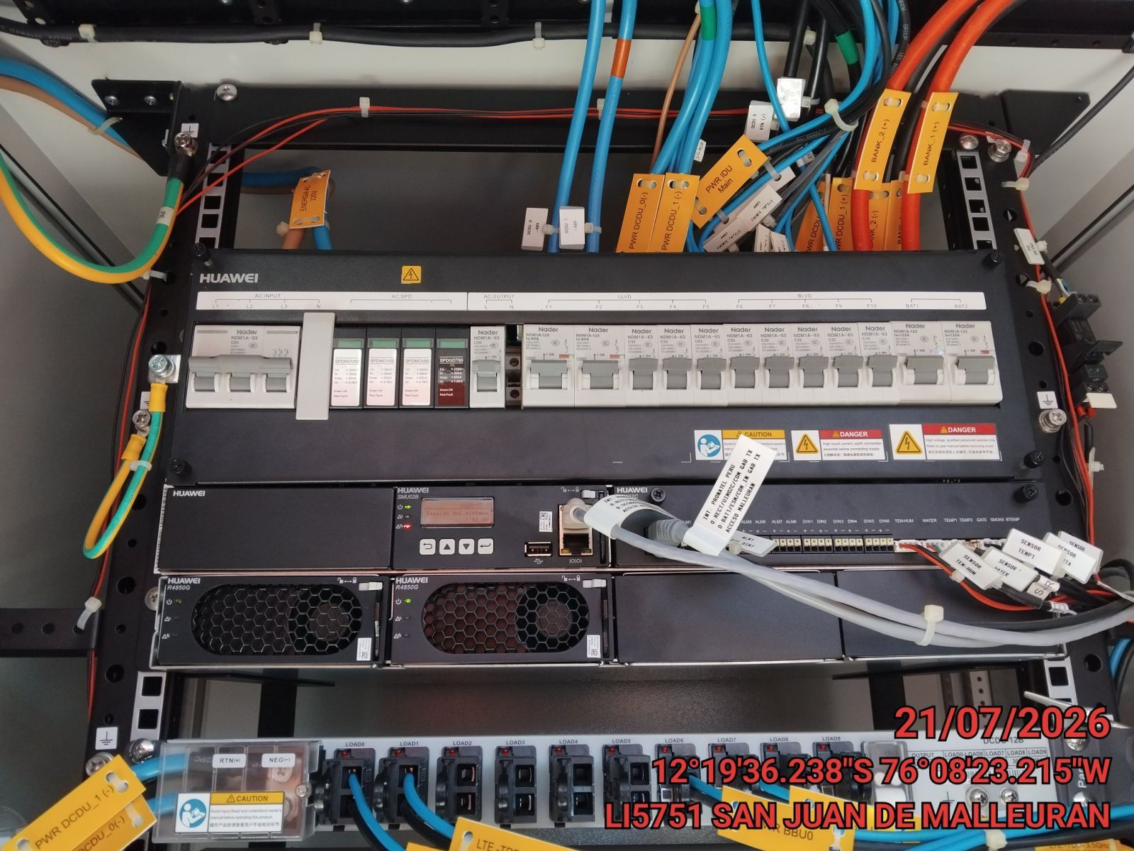 |  | 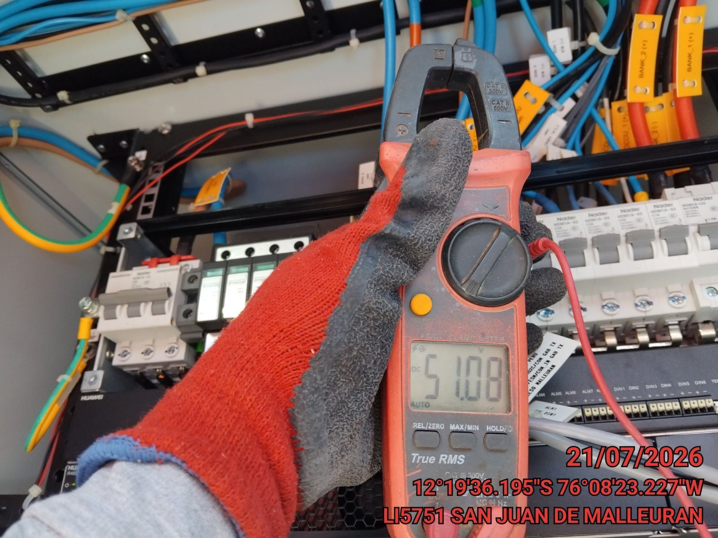 |  | 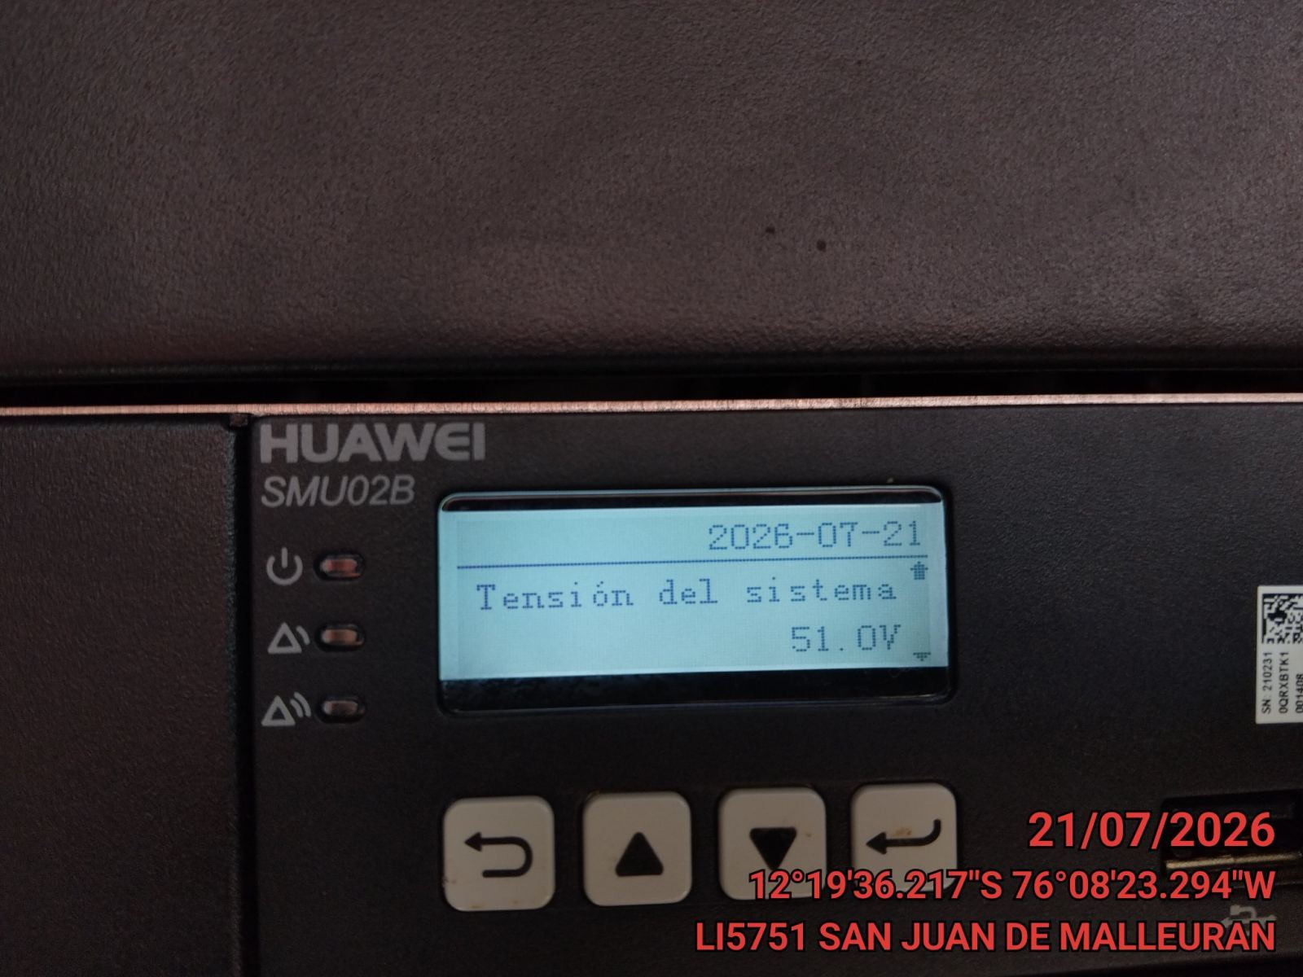

LIMPIEZA TÉCNICA DE COMPONENTES
ANTES |  | DURANTE |  | DESPUES
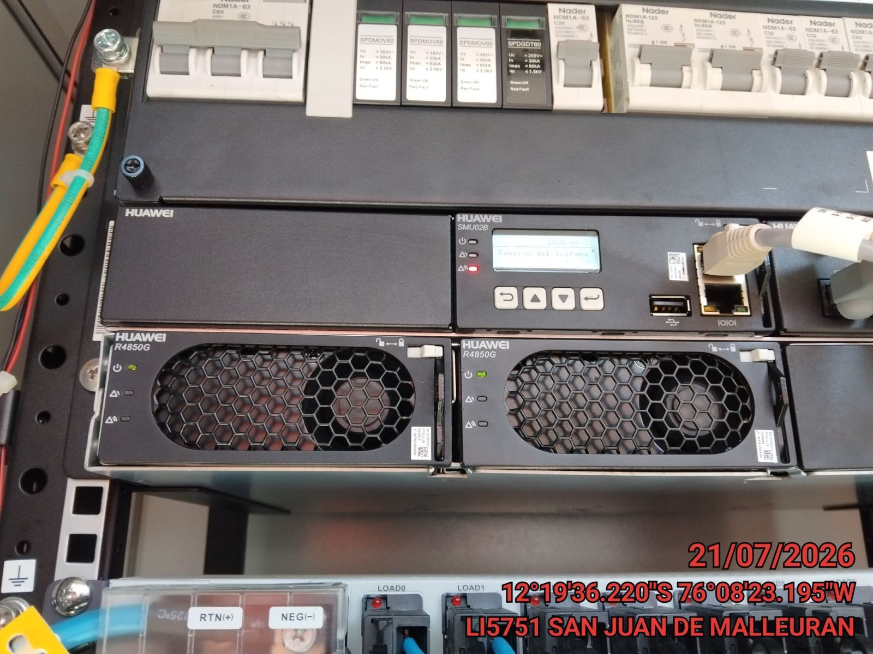 |  | 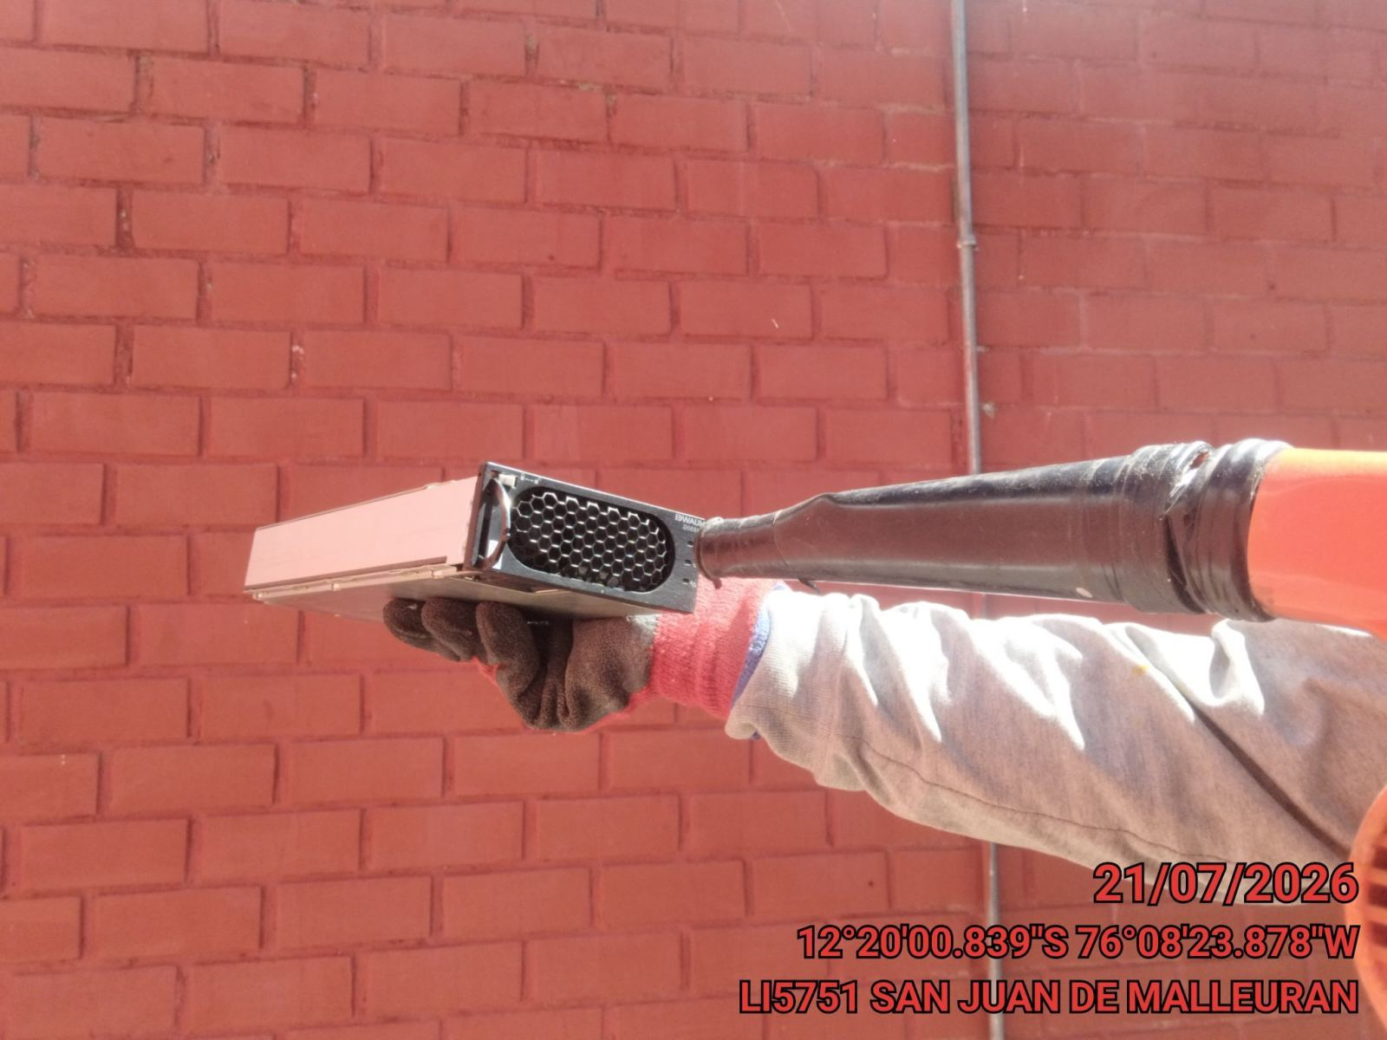 |  | 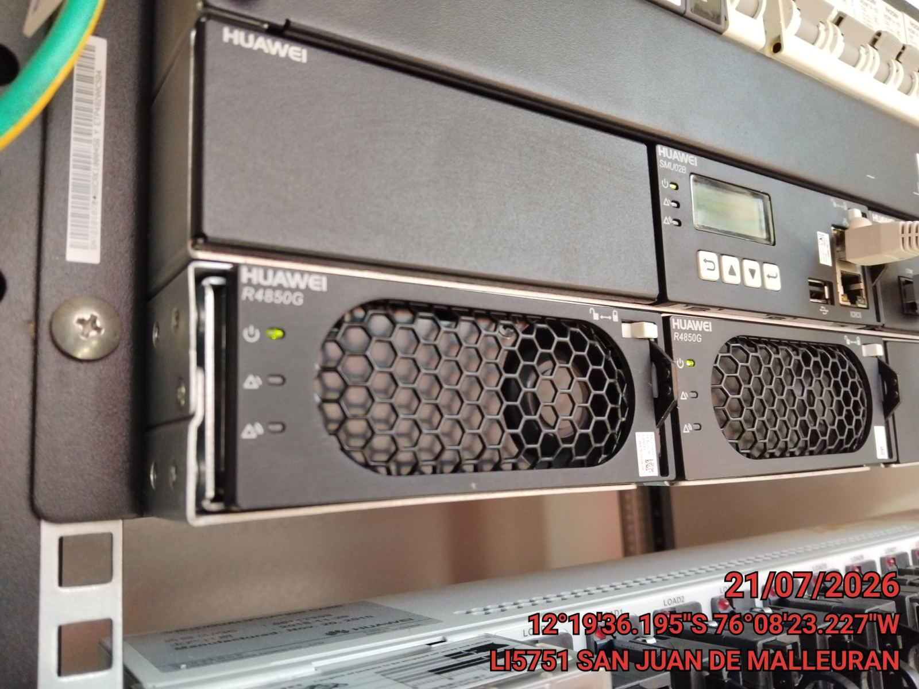

PRUEBA DE ALARMAS DE BATERIAS
ANTES |  | DURANTE |  | DESPUES
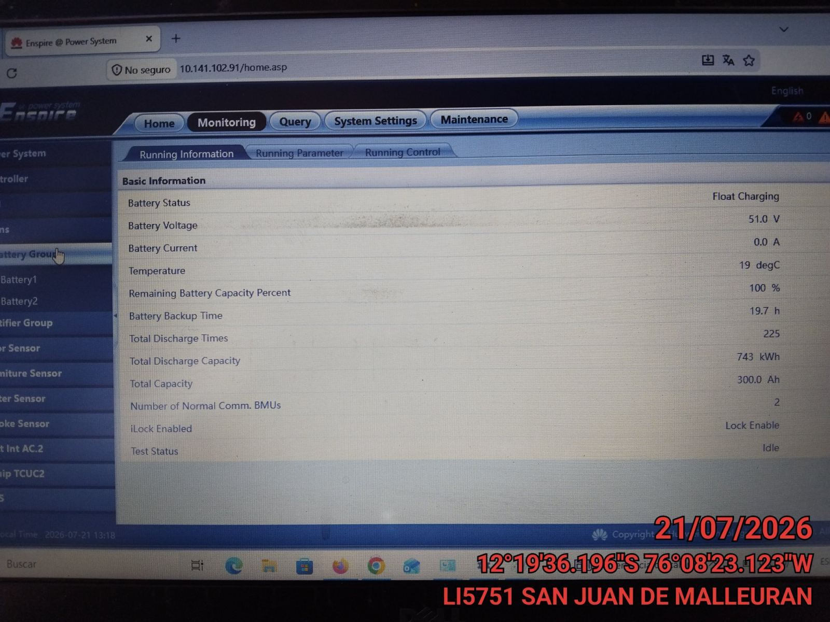 |  | 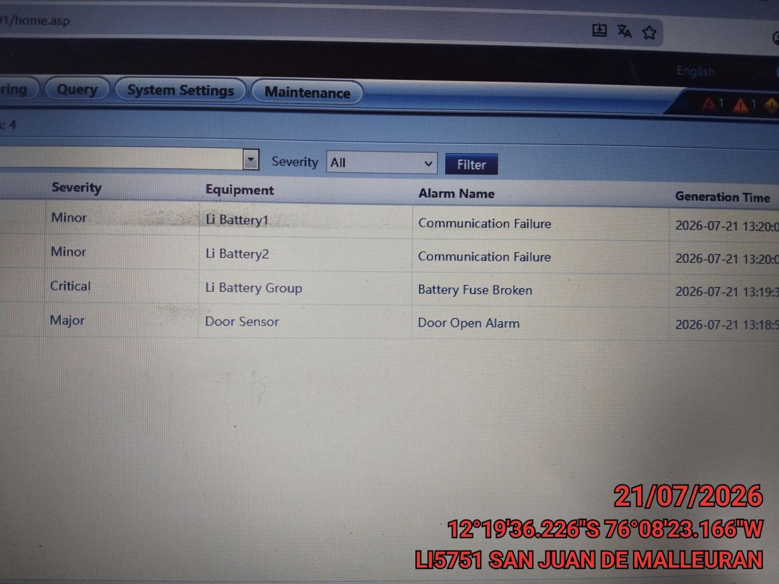 |  | 